2024_03_data
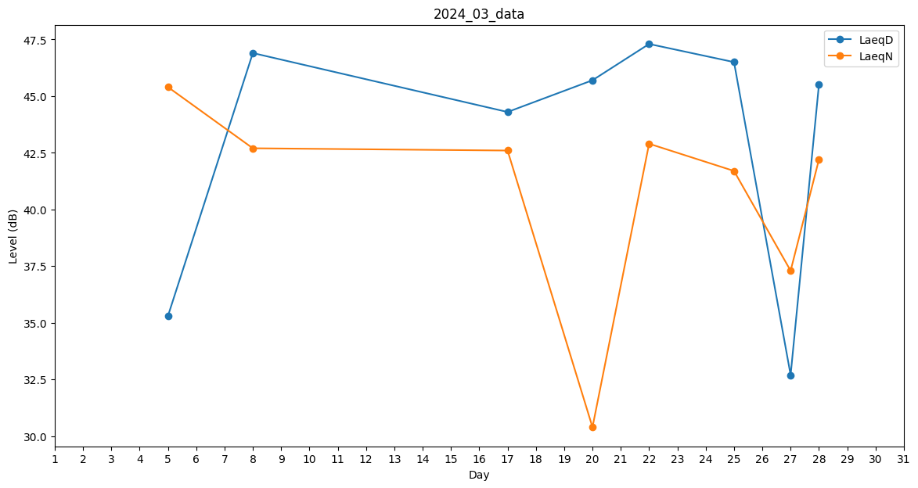
Day | LaeqD | LaeqN
1 | 0 | 0
2 | 0 | 30.9
3 | 0 | 0
4 | 0 | 0
5 | 35.3 | 45.4
6 | 0 | 29.5
7 | 0 | 0
8 | 46.9 | 42.7
9 | 0 | 0
10 | 0 | 0
11 | 0 | 0
12 | 0 | 0
13 | 0 | 0
14 | 34.2 | 0
15 | 28.1 | 0
16 | 45.1 | 0
17 | 44.3 | 42.6
18 | 0 | 0
19 | 0 | 0
20 | 45.7 | 30.4
21 | 0 | 31.1
22 | 47.3 | 42.9
23 | 46 | 0
24 | 45.9 | 0
25 | 46.5 | 41.7
26 | 32.7 | 0
27 | 32.7 | 37.3
28 | 45.5 | 42.2
29 | 47 | 0
30 | 0 | 0
31 | 0 | 0

